START

 |  |  |  | Sisteme de izolare termica a peretilor exteriori in sistem de FATADA VENTILATA

 | IsoVent OPTI
 | IsoVent EASY
Cu acest calculator se poate determina un necesar de materiale si se poate obtine o estimare da pret aproximativa, astfel incat sa se poata crea un buget pentru un proiect de termoizolare a peretilor exteriori cu fatada ventilata, in cazul unei constructii noi sau renovare. Configuratorul contine doar izolatia, ancorele de fixare, membrana de exterior si NU contine structura fatadei si elementele de inchidere ale acesteia. Valorile din acest document au un caracter informativ, fiind estimari ale Saint-Gobain Construction Products Romania, care nu isi angajeaza nici o responsabilitate in ceea ce priveste acuratetea lor.

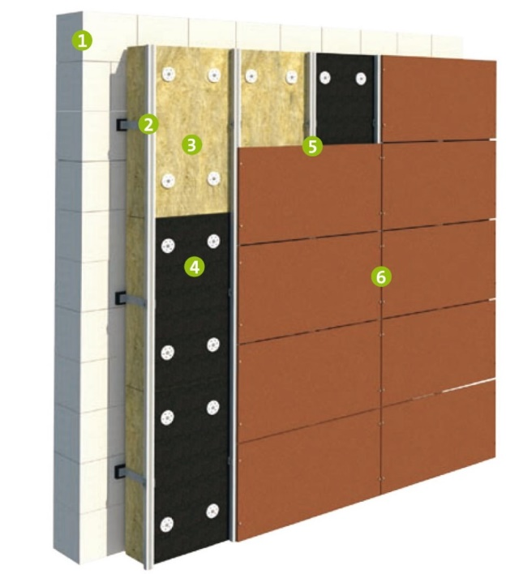
 |  |  |  |  | Structura unei fatade ventilate

 |  |  |  |  | 1. Perete suport
 |  |  |  |  | 2. Bride sustinere structura fatada ventilata
 |  |  |  |  | 3. Izolatie din vata minerala bazaltica cu sau fara caseraj din fibra de sticla

 |  |  |  |  | 4. Membrana de exterior si benzile de etansare sau caseraj din fibra sticla direct aplicat din fabrica, pe vata minerala

 |  |  |  |  | 5. Profile L si T structura fatada ventilata
 |  |  |  |  | 6. Elemente inchidere fatada ventilata

Principii constructive:
Fațadele ventilate au avut ca scop initial acela de a proteja pereții exteriori ai clădirilor împotriva acțiunii apei, motiv pentru care, în unele articole, sistemul de fațadă ventilată se mai găsește și sub denumirea de “rainscreen cladding”. În prezent, fatadele ventilate, datorită versatilității lor, sunt utilizate atât în țările în care clădirile sunt protejate de ploaie și de temperaturi scăzute, cât și în cele în care trebuie protejate de supraîncălzire. Prin urmare, tehnologia fațadelor ventilate poate fi un răspuns bun la provocările reprezentate de o climă în continuă schimbare.

Functionarea fatadei ventilate
Mecanismul din spatele funcționării termo-higrometrice a unui sistem de Fațadă Ventilata se numește „efect de coș” (chimney effect)
Acest efect se obține prin lăsarea unui spațiu de câțiva centimetri între peretele perimetral (izolatie) și căptușeala exterioară.
Fenomenul este alimentat de radiația solară care, lovind suprafețele fațadei, determină o încălzire locală a masei de aer prezente în cavitate și apoi declanșează o mișcare (convecție naturală) a maselor de aer cald de jos în sus, exact ca într-un coș de fum.

Se creează astfel o ventilație continuă și naturală a cavităților de fațadă, cu aer „proaspăt” care este „aspirat” din deschiderile de la baza fațadei și expulzat „fierbinte” din deschiderile din vârf.

Stratul de aer ventilat trebuie sa fie de minim 40mm, recomandat 50mm
Toate straturile peretelui trebuie sa aiba permeabilitate la vapori pentru eliminarea acestora inspre zona de ventilatie

Izolatia si sistemele recomandate

Sistemele propuse de Saint Gobain au la baza vata minerala bazaltica, cu urmatoarele detalii:

 | - IsoVent OPTI |  | Sistem recomandat ce imbina performantele optime pentru fatadele ventilate.
 |  |  | Produsele ce compun sistemul sunt:
 |  |  | Isover OPTI VENT - vata minerala bazaltica fara caseraj aplicat
 |  |  | Isover OPTI VENT NT - vata minerala bazaltica cu caseraj negru aplicat din fabrica.
 |  | ! In functie de cerintele din proiect se va alege unul din cele doua produse !
 |  |  | Isover Draftex Profi - membrana de exterior, cu permeabilitate crescuta ce ofera o protectie sporita a fatadei.
 |  | !Daca se alege o vata cu caseraj aplicat din fabrica, nu mai este necesara montarea foliei Draftex
 |  | !In cazul in care se doreste utilizarea unei vate minerale bazaltice FARA caseraj aplicat din fabrica se recomanda utilizarea foliei Draftex Profi
 |  |  | Isover Draftex Tape - banda adeziva ranforsata, utilizare la exterior cu aderenta crescuta pe o multitudine de suprafete (conform fisa tehnica).
 |  |  | Se va folosi pentru etansarea foliei Draftex Profi sau a rosturilor dintre placile de vata bazaltica caserata
 |  |  | Isover Anchor PB - diblu fixare vata minerala bazaltica cu eficienta termica crescuta
 |  |  | Isover Anchor NT - diblu fixare vata minerala bazaltica
 |  |  | Isover Anchor XL140 - flansa cu 140mm diametru . Compatibila cu toate diblurile Isover si ofera o fixare optima a vatei minerale prin marirea zonei de contact.

 | - IsoVent EASY |  | Sistem recomandat ce imbina performantele optime pentru fatadele ventilate.
 |  |  | Produsele ce compun sistemul sunt:
 |  |  | Isover EASY VENT - vata minerala bazaltica fara caseraj aplicat
 |  |  | Isover EASY VENT NT - vata minerala bazaltica cu caseraj negru aplicat din fabrica.
 |  | ! In functie de cerintele din proiect se va alege unul din cele doua produse !
 |  |  | Isover Draftex Profi - membrana de exterior, cu permeabilitate crescuta ce ofera o protectie sporita a fatadei.
 |  | !Daca se alege o vata cu caseraj aplicat din fabrica, nu mai este necesara montarea foliei Draftex
 |  | !In cazul in care se doreste utilizarea unei vate minerale bazaltice FARA caseraj aplicat din fabrica se recomanda utilizarea foliei Draftex Profi
 |  |  | Isover Draftex Tape - banda adeziva ranforsata, utilizare la exterior cu aderenta crescuta pe o multitudine de suprafete (conform fisa tehnica).
 |  |  | Se va folosi pentru etansarea foliei Draftex Profi sau a rosturilor dintre placile de vata bazaltica caserata
 |  |  | Isover Anchor PB - diblu fixare vata minerala bazaltica cu eficienta termica crescuta
 |  |  | Isover Anchor NT - diblu fixare vata minerala bazaltica
 |  |  | Isover Anchor XL140 - flansa cu 140mm diametru . Compatibila cu toate diblurile Isover si ofera o fixare optima a vatei minerale prin marirea zonei de contact.

Aceste sisteme se pot crea in foaia de calcul "Calcul fatada ventilata"

 | Urmeaza pasii de mai jos si obtine necesarul pentru proiectul tau:

 | Acceseaza TAB-ul "Calcul fatada ventilata", din bara de jos a documentului, apoi introdu in campul dedicat ("Detalii proiect"), detaliile proiectului tau (nume, adresa, regim inaltime, etc)

 | Introdu suprafata totala a peretilor pe care doresti sa-I izolezi, in campul dedicat " Suprafata"

 | Alege tipul materialului din care este construit peretele tau. Acolo poti alege intre caramida plina, caramida cu goluri, BCA sau beton - printr-un clik pe casuta, apoi pe sageata din dreapta si selectarea materialului din lista care apare

Putem incepe configurarea sistemului pe care ti-l doresti:

 | Alege tipul de vata bazaltica, care corespunde nevoilor proiectului tau. Se poate alege un produs din cele patru prezente in gama de vata bazaltica, la grosimea optima - prin selecatrea casutei din dreptul cifrei 1:

 | - Isover EASY VENT - vata bazaltica fara caseraj aplicat din fabrica
 | - Isover EASY VENT NT- vata bazaltica cu caseraj aplicat din fabrica
 | - Isover OPTI VENT - vata bazaltica fara caseraj aplicat din fabrica
 | - Isover OPTI VENT NT- vata bazaltica cu caseraj aplicat din fabrica
Pe langa tipul de vata, la acest pas vei mai alege si grosimea de care ai nevoie
Detaliile tehnice legate de produse se gasesc in TAB-ul "Produse componente"

 | Prin alegerea tipului de material din care este construit peretele tau si a grosimii de vata, in casuta A2, din coltul stanga al imaginii, se va calcula automat lungimea minima de diblu. In functie de aceasta lungime minima, in tabelul cu produse trebuie sa alegi diblul cu lungimea potrivita, care sa corespunda cu lungimea minima calculata in A2

 | Selectarea tipului de diblu se poate face printr-un click pe casuta din dreptul cifrei 2 si alegerea diblului cu lungimea
 | potrivita

 | Ai grija ca cele doua casute: A3 si A4, raman verzi, iar mesajul "Ok" este afisat. Este semnul ca alegerea diblului a fost
 | corecta

 | Pentru o fixare mai sigura a vatei minerale bazaltice, recomandam utilizarea flansei suplimentare Anchor XL140,
 | ce se monteaza pe fiecare diblu in parte si extinde zona de contact cu vata minerala
 | Daca nu doresti utilizarea acestui produs, debifeaza casuta din dreptul produsului

 | La punctele 4 si 5 poti alege sa folosesti membrana de exterior Draftex Profi si banda adeziva pentru exterior Draftex Tape. Este recomandata utilizarea acestei membrane atunci cand alegi vata minerala bazaltica FARA caserajul aplicat din fabrica. Banda adeziva se poate utiliza la etansarea membranei, a rosturilor vatei caserate sau la etansarea intersectiilor dintre vata si ferestre sau alte elemente constructive

La final vei afla valoarea estimata a proiectului tau cat si o valoare pe metru patrat. In tabel poti descoperi necesarul cantitativ
pentru fiecare reper in parte.

Apasa aici si gaseste un distribuitor Isover, apoi trimite-i calculul tău pentru o ofertă personalizată

Apasă aici și trimite-ne calculul tău pentru o ofertă personalizată.

Calcul fatada ventilata
Lungime minima diblu
195 mm |  | Izolarea termica a peretilor exteriori in sistem de FATADA VENTILATA
OK
OK

 | Numele proiectului tau

 | Suprafata: |  | Alege materialul de baza al peretelui suport:
 | 250 m2 |  | Caramida goluri

 |  |  |  |  |  |  | Data: | 23-Sep-2025
 | Nr. Crt. | Denumire produs | Descriere produs | Cod SAP | Consum | Cant.prod./Unit. Amb. | Necesar conform suprafetei | Pret estimat (lei/UA) | Pret estimat (lei/m2) | Valoare necesar conf. proiect
 | 1 | Isover OPTI VENT NT 1000 x 600 x 150mm | Vata minerala bazaltica cu caseraj negru de fibra sticla, pentru izolarea peretilor exteriori in sistem de fatada ventilata. Conductivitate termica 0.036 W/mK , Reactie la foc A1, Absorbtie redusa de apa, Stabilitate dimensionala si rigiditate crescuta. | 1100004976 | 1.0 m2/m2 | 1.80 m2/pac | 139 pac | 181.06 | 100.59 lei/m2 | 25168 lei
 | 2 | ISOVER PF ANCHOR PB 215 | Diblu cu cui metalic de înaltă performanță în toate materialele de bază recomandate pentru fixarea vatei bazaltice in sistemele de fatada ventilata sau ETICS | 1100005221 | 5 buc/m2 | 100 buc/cut | 13 pac | 303.30 | 15.17 lei/m2 | 3943 lei
 | 3 | ISOVER ANCHOR XL140 | Flansa universala pt fixarea vatei minerale, prin marirea zonei de contact cu aceasta, diametru 140 mm. Compatibila cu toate diblurile din gama Isover | 1200002082 | 5 buc/m2 | 200 buc/cut | 7 pac | 381.70 | 9.54 lei/m2 | 2672 lei
 | 4 | Draftex Profi | Membrană rezistentă la apă, cu permeabilitate ridicată (Sd= 0,015 m), pentru controlul vaporilor si ca barieră impotriva curenţilor de aer la pereţi, acoperişuri tip şarpantă. | 1200002007 | 1.15 m/m2 | 80 m2/rola | 4 role | 532.00 | 7.65 lei/m2 | 2128 lei
 | 5 | Draftfex Tape | Bandă adezivă ranforsată, neagra, pentru exterior | 1200004853 | 0.7 m/m2 | 25 m2/rola | 7 role | 96.25 | 2.70 lei/m2 | 674 lei

 |  |  |  |  |  |  | Valoare estimata proiect
 |  |  |  |  |  |  | 34,584.2 lei
 |  | Nota: Preturile nu contin TVA |  |  |  |  | Valoare estimata conf. suprafata
 |  | Pentru calcul s-au utilizat consumurile specificate in fisele tehnice |  |  |  |  | 135.6 lei/m2

Apasă aici și trimite-ne calculul tău pentru o ofertă personalizată.
Apasa aici si gaseste un distribuitor Isover, apoi trimite-i calculul tău pentru o ofertă personalizată

Produse componente
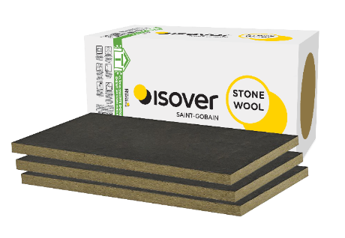
Vata minerala bazaltica Isover EASY VENT, Isover EASY VENT, OPTI VENT si OPTI VENT NT
Acceseaza pagina produsului pentru mai multe informatii
 | Isover EASY VENT

Acceseaza pagina produsului pentru mai multe informatii
 | Isover EASY VENT NT

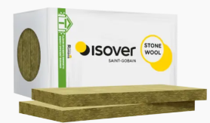
Acceseaza pagina produsului pentru mai multe informatii
 | Isover OPTI VENT

Acceseaza pagina produsului pentru mai multe informatii
 | Isover OPTI VENT NT

Dibluri fixare mecanica Isover Profi Fassade Anchor PB si ANCHOR NT
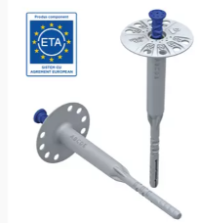
Acceseaza pagina produsului pentru mai multe informatii
 | Isover Anchor PB

Acceseaza pagina produsului pentru mai multe informatii
 | Isover Anchor NT

Membrana de exterior DRAFTEX PROFI si banda adeziva DRAFTEX TAPE

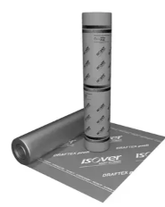
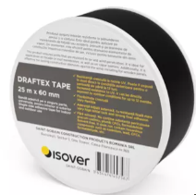
Acceseaza pagina produsului pentru mai multe informatii
 | Isover DRAFTEX PROFI

Acceseaza pagina produsului pentru mai multe informatii
 | Isover DRAFTEX TAPE

